Hoja1
INE |  |  | ANUAL 2021 | TRIANUAL 2021 | ANUAL 2021 | ## |  | INE 2022 | calidad de la comuna, según si existe monitoreo en el 2022 y si hay plan de descontaminación en 2023 (actualmente) |  |  |  |  |  |  | En N persomnas |  |  |  |  |  | En N comunas
 |  |  |  |  |  |  |  |  |  |  |  |  |  |  |  | Con PDCA |  |  | Sin PDCA |  |  | Con PDCA |  |  | Sin PDCA
Región | Comuna | CUT (Código Único Territorial) | SATELITAL | SATELITAL | SINCA | Latitud (Decimal) | Latitud (Sexagesimal) | población | Monitoreo | Plan de descontaminación | Monitoreo o Plan de descontaminación | Plan de descontaminación sin monitoreo | monitoreo sin plan de descontaminación | monitoreo y plan de descontaminacion | sin monitoreo ni pdca | 20 o más (µg/m3) | Entre 16 y 20 (µg/m3) | Menor a 16 (µg/m3) | 20 o más (µg/m3) | Entre 16 y 20 (µg/m3) | Menor a 16 (µg/m3) | 20 o más (µg/m3) | Entre 16 y 20 (µg/m3) | Menor a 16 (µg/m3) | 20 o más (µg/m3) | Entre 16 y 20 (µg/m3) | Menor a 16 (µg/m3)
La Araucanía | Curarrehue | 9104 | 24 | 24 |  | -393589 | -39°21' 32'' | 7845 | 0 | 0 | 0 | 0 | 0 | 0 | 1 | 0 | 0 | 0 | 7845 | 0 | 0 | 0 | 0 | 0 | 1 | 0 | 0
La Araucanía | Temuco | 9101 | 38 | 35 | 23 | -387269 | -38°43' 37'' | 306579 | 1 | 1 | 1 | 0 | 0 | 1 | 0 | 0 | 0 | 0 | 0 | 0 | 0 | 0 | 0 | 0 | 0 | 0 | 0
La Araucanía | Carahue | 9102 | 29 | 27 |  | -387069 | -38°42' 25'' | 25511 | 0 | 0 | 0 | 0 | 0 | 0 | 1 | 0 | 0 | 0 | 25511 | 0 | 0 | 0 | 0 | 0 | 1 | 0 | 0
La Araucanía | Cunco | 9103 | 28 | 27 |  | -389300 | -38°55' 48" | 18067 | 0 | 0 | 0 | 0 | 0 | 0 | 1 | 0 | 0 | 0 | 18067 | 0 | 0 | 0 | 0 | 0 | 1 | 0 | 0
La Araucanía | Freire | 9105 | 35 | 34 |  | -389539 | -38°57' 14'' | 25483 | 0 | 0 | 0 | 0 | 0 | 0 | 1 | 0 | 0 | 0 | 25483 | 0 | 0 | 0 | 0 | 0 | 1 | 0 | 0
La Araucanía | Galvarino | 9106 | 29 | 28 |  | -384000 | -38°23' 60" | 12606 | 0 | 0 | 0 | 0 | 0 | 0 | 1 | 0 | 0 | 0 | 12606 | 0 | 0 | 0 | 0 | 0 | 1 | 0 | 0
La Araucanía | Gorbea | 9107 | 33 | 32 |  | -390950 | -39°5' 42" | 15118 | 0 | 0 | 0 | 0 | 0 | 0 | 1 | 0 | 0 | 0 | 15118 | 0 | 0 | 0 | 0 | 0 | 1 | 0 | 0
La Araucanía | Lautaro | 9108 | 33 | 31 |  | -385289 | -38°31' 44'' | 41352 | 0 | 0 | 0 | 0 | 0 | 0 | 1 | 0 | 0 | 0 | 41352 | 0 | 0 | 0 | 0 | 0 | 1 | 0 | 0
La Araucanía | Loncoche | 9109 | 30 | 30 |  | -393539 | -39°21' 14'' | 24778 | 0 | 0 | 0 | 0 | 0 | 0 | 1 | 0 | 0 | 0 | 24778 | 0 | 0 | 0 | 0 | 0 | 1 | 0 | 0
...
 |  |  | Con monitoreo | Sin monitoreo |  |  |  |  |  | Personas con monitoreo y plan de descontaminación | 6,055,137
 |  | Con plan de descontaminación | 34 | 70 | 104 |  |  |  |  | personas con monitoreo y sin plan de descontaminación | 2,889,115
 |  | Sin plan de descontaminación | 21 | 220 | 241 |  |  |  |  | Personas sin monitoreo, con PPDA | 6,337,015
 |  |  | 55 | 290 | 345 |  |  |  |  | Personas sin monitoreo ni PPDA | 4,547,152

 | calzan |  |  |  |  |  |  |  |  | calzan

Comunas con monitoreo y plan de descontaminación | 34
Comunas con monitoreo y sin plan de descontaminación | 21
Comunas sin monitoreo, con PPDA | 70
Comunas sin monitoreo ni PPDA | 221
Personas con monitoreo y plan de descontaminación | 6055137
personas con monitoreo y sin plan de descontaminación | 2889115
Personas sin monitoreo, con PPDA | 6337015
Personas sin monitoreo ni PPDA | 4547296

 |  | 20 o más (µg/m3) | Entre 16 y 20 (µg/m3) | Menor a 16 (µg/m3)
 | Con PDCA | 62 | 5 | 3
 | Sin PDCA | 98 | 73 | 49

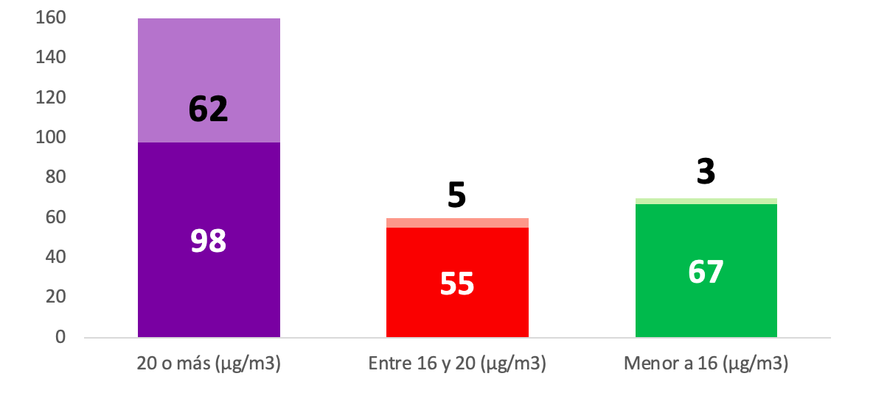

 |  | 20 o más (µg/m3) | Entre 16 y 20 (µg/m3) | Menor a 16 (µg/m3)
 | Con PDCA | 5,928,644 | 162,713 | 245,658
 | Sin PDCA | 1899838 | 1698786 | 948528

